Прайс-Лист
 |  |  | www.newland.com.ua
 |  |  | www.opt.moda |  |  |  |  |  |  | 0 | 0.00
 |  |  | www.newland.com.ua/viber | optom@newland.com.ua
Бренд |  | Артикул | Товар | Колір | Код | Розмір | Ціна | Ціна зі знижкою | Залишок | Замовлення | Загальна сума
 | ДЛЯ ДІВЧИНКИ
 | BiyoKids
 | БЮСТГАЛТЕР
 | BiyoKids | 153 | Бюстгалтер | Трикотаж; Бавовна95%,еластан5%;
 |  |  |  | mix |  |  | 3.15
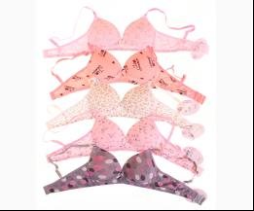
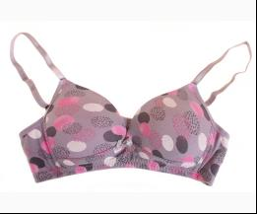
 |  |  |  | Ростовка | 943200 | 152 (5 шт) | 15.75 | 15.75 | 4
 |  |  |  | Ростовка | 943201 | 164 (5 шт) | 15.75 | 15.75 | 9

 | МАЙКА_ФУТБОЛКА НАТІЛЬНА
 | BiyoKids | 1733 | Майка | Трикотаж; Бавовна95%,еластан5%;
 |  |  |  | mix |  |  | 1.95
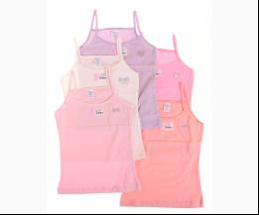
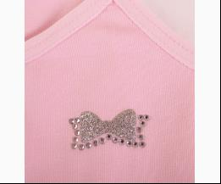
 |  |  |  | Ростовка | 943202 | 104 (5 шт) | 9.75 | 9.75 | 3
 |  |  |  | Ростовка | 943203 | 116 (5 шт) | 9.75 | 9.75 | 1
 |  |  |  | Ростовка | 943204 | 128 (5 шт) | 9.75 | 9.75 | 1
 |  |  |  | Ростовка | 943205 | 140 (5 шт) | 9.75 | 9.75 | 1
 |  |  |  | Ростовка | 943206 | 152 (5 шт) | 9.75 | 9.75 | 1

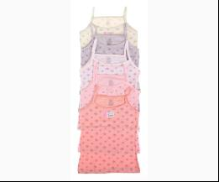
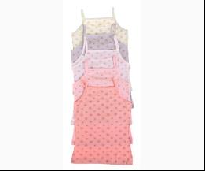
 | BiyoKids | 1862 | Майка | Трикотаж; Бавовна95%,еластан5%;
 |  |  |  | mix |  |  | 1.80
 |  |  |  | Ростовка | 943214 | 104 (5 шт) | 9.00 | 9.00 | 3
 |  |  |  | Ростовка | 943215 | 116 (5 шт) | 9.00 | 9.00 | 2
 |  |  |  | Ростовка | 943216 | 128 (5 шт) | 9.00 | 9.00 | 3
 |  |  |  | Ростовка | 943217 | 140 (5 шт) | 9.00 | 9.00 | 3

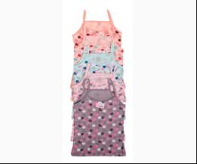
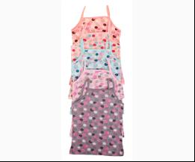
 | BiyoKids | 1861 | Майка | Трикотаж; Бавовна95%,еластан5%;
 |  |  |  | mix |  |  | 1.80
 |  |  |  | Ростовка | 943210 | 104 (5 шт) | 9.00 | 9.00 | 3
 |  |  |  | Ростовка | 943211 | 116 (5 шт) | 9.00 | 9.00 | 3
 |  |  |  | Ростовка | 943212 | 128 (5 шт) | 9.00 | 9.00 | 3
 |  |  |  | Ростовка | 943213 | 140 (5 шт) | 9.00 | 9.00 | 3

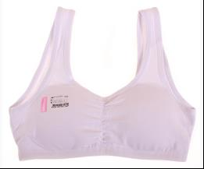
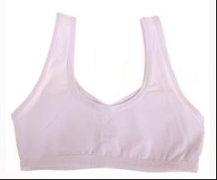
 | BiyoKids | 118 | Майка - Топ | Трикотаж; Бавовна95%,еластан5%;
 |  |  |  | білий |  |  | 1.80
 |  |  |  | Ростовка | 943174 | 140 (5 шт) | 9.00 | 9.00 | 2
 |  |  |  | Ростовка | 943177 | 152 (5 шт) | 9.00 | 9.00 | 1

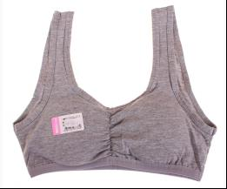
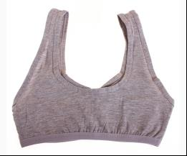
 |  |  |  | м-сірий |  |  | 1.80
 |  |  |  | Ростовка | 943175 | 140 (5 шт) | 9.00 | 9.00 | 3
 |  |  |  | Ростовка | 943178 | 152 (5 шт) | 9.00 | 9.00 | 3
 |  |  |  | Ростовка | 943181 | 164 (5 шт) | 9.00 | 9.00 | 2

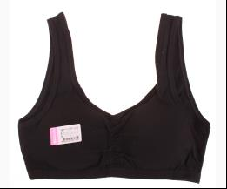
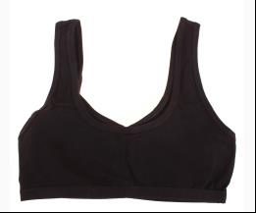
 |  |  |  | чорний |  |  | 1.80
 |  |  |  | Ростовка | 943176 | 140 (5 шт) | 9.00 | 9.00 | 2
 |  |  |  | Ростовка | 943179 | 152 (5 шт) | 9.00 | 9.00 | 1

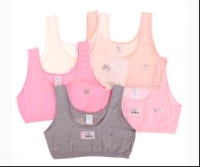
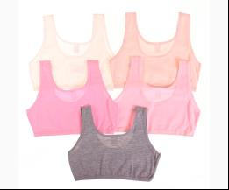
 | BiyoKids | 103 | Майка - Топ | Трикотаж; Бавовна95%,еластан5%;
 |  |  |  | mix |  |  | 1.30
 |  |  |  | Ростовка | 943164 | 140 (5 шт) | 6.50 | 6.50 | 2
 |  |  |  | Ростовка | 943165 | 152 (5 шт) | 6.50 | 6.50 | 7
 |  |  |  | Ростовка | 943166 | 164 (5 шт) | 6.50 | 6.50 | 8

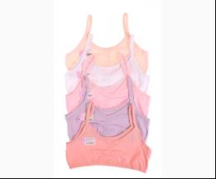
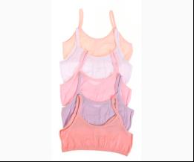
 | BiyoKids | 122 | Майка - Топ | Трикотаж; Бавовна95%,еластан5%;
 |  |  |  | mix |  |  | 1.20
 |  |  |  | Ростовка | 943183 | 140 (5 шт) | 6.00 | 6.00 | 2
 |  |  |  | Ростовка | 943184 | 152 (5 шт) | 6.00 | 6.00 | 2
 |  |  |  | Ростовка | 943185 | 164 (5 шт) | 6.00 | 6.00 | 4

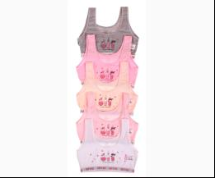
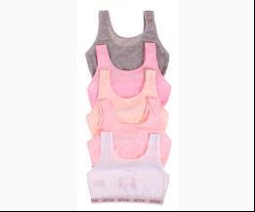
 | BiyoKids | 127 | Майка - Топ | Трикотаж; Бавовна95%,еластан5%;
 |  |  |  | mix |  |  | 1.80
 |  |  |  | Ростовка | 943189 | 140 (5 шт) | 9.00 | 9.00 | 2
 |  |  |  | Ростовка | 943190 | 152 (5 шт) | 9.00 | 9.00 | 3
 |  |  |  | Ростовка | 943191 | 164 (5 шт) | 9.00 | 9.00 | 3

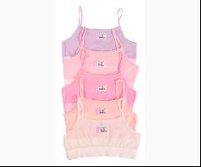
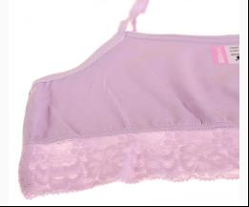
 | BiyoKids | 129 | Майка - Топ | Трикотаж; Бавовна95%,еластан5%;
 |  |  |  | mix |  |  | 1.20
 |  |  |  | Ростовка | 943192 | 140 (5 шт) | 6.00 | 6.00 | 1
 |  |  |  | Ростовка | 943193 | 152 (5 шт) | 6.00 | 6.00 | 1
 |  |  |  | Ростовка | 943194 | 164 (5 шт) | 6.00 | 6.00 | 3

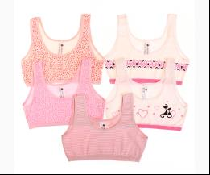
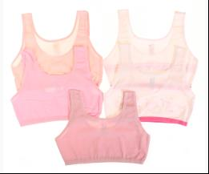
 | BiyoKids | 225 | Майка - Топ | Трикотаж; Бавовна95%,еластан5%;
 |  |  |  | mix |  |  | 1.30
 |  |  |  | Ростовка | 943232 | 152 (5 шт) | 6.50 | 6.50 | 5
 |  |  |  | Ростовка | 943233 | 164 (5 шт) | 6.50 | 6.50 | 7

 | ТРУСИКИ
 | BiyoKids | 1368 | Труси | Трикотаж; Бавовна95%,еластан5%;
 |  |  |  | mix |  |  | 1.00
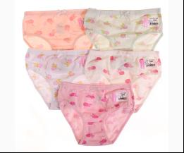
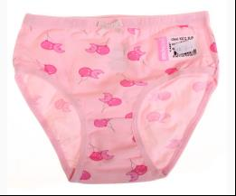
 |  |  |  | Ростовка | 943195 | 104 (10 шт) | 10.00 | 10.00 | 2
 |  |  |  | Ростовка | 943196 | 116 (10 шт) | 10.00 | 10.00 | 1
 |  |  |  | Ростовка | 943197 | 128 (10 шт) | 10.00 | 10.00 | 1
 |  |  |  | Ростовка | 943198 | 140 (10 шт) | 10.00 | 10.00 | 1
 |  |  |  | Ростовка | 943199 | 152 (10 шт) | 10.00 | 10.00 | 2

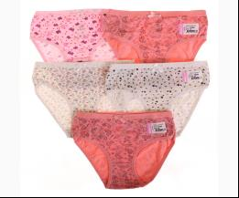
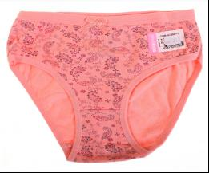
 | BiyoKids | 1946 | Труси | Трикотаж; Бавовна95%,еластан5%;
 |  |  |  | mix |  |  | 1.00
 |  |  |  | Ростовка | 943220 | 140 (10 шт) | 10.00 | 10.00 | 2

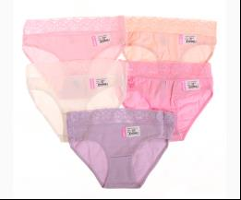
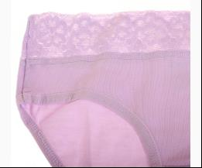
 | BiyoKids | 1851 | Труси | Трикотаж; Бавовна95%,еластан5%;
 |  |  |  | mix |  |  | 1.20
 |  |  |  | Ростовка | 943207 | 140 (10 шт) | 12.00 | 12.00 | 2
 |  |  |  | Ростовка | 943208 | 152 (10 шт) | 12.00 | 12.00 | 2
 |  |  |  | Ростовка | 943209 | 164 (10 шт) | 12.00 | 12.00 | 3

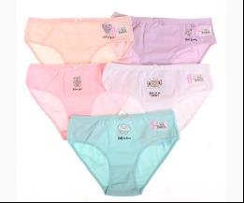
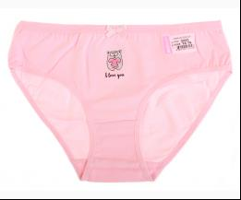
 | BiyoKids | 3223 | Труси | Трикотаж; Бавовна95%,еластан5%;
 |  |  |  | mix |  |  | 1.05
 |  |  |  | Ростовка | 943274 | 164 (10 шт) | 10.50 | 10.50 | 1

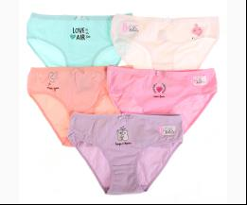
 | BiyoKids | 3221 | Труси | Трикотаж; Бавовна95%,еластан5%;
 |  |  |  | mix |  |  | 1.05
 |  |  |  | Ростовка | 943272 | 164 (10 шт) | 10.50 | 10.50 | 2

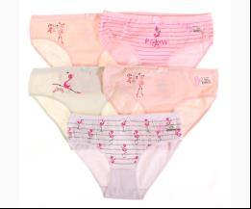
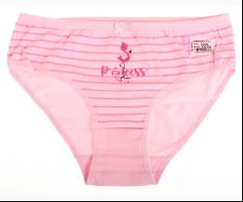
 | BiyoKids | 3226 | Труси | Трикотаж; Бавовна95%,еластан5%;
 |  |  |  | mix |  |  | 1.05
 |  |  |  | Ростовка | 943275 | 164 (10 шт) | 10.50 | 10.50 | 2

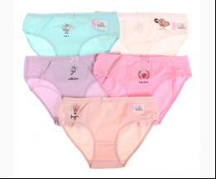
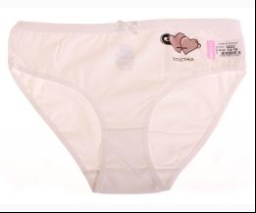
 | BiyoKids | 3222 | Труси | Трикотаж; Бавовна95%,еластан5%;
 |  |  |  | mix |  |  | 1.05
 |  |  |  | Ростовка | 943273 | 164 (10 шт) | 10.50 | 10.50 | 2

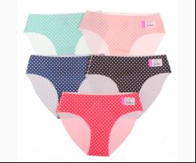
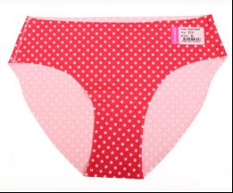
 | BiyoKids | 211 | Труси | Трикотаж; Бавовна95%,еластан5%;
 |  |  |  | mix |  |  | 1.35
 |  |  |  | Ростовка | 943230 | M (10 шт) | 13.50 | 13.50 | 19
 |  |  |  | Ростовка | 943229 | S (10 шт) | 13.50 | 13.50 | 19

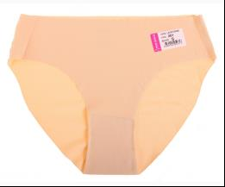
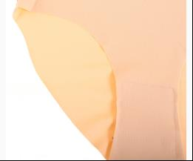
 | BiyoKids | 201 | Труси | Трикотаж; Бавовна95%,еластан5%;
 |  |  |  | бежевий |  |  | 1.30
 |  |  |  | Ростовка | 943227 | M (10 шт) | 13.00 | 13.00 | 4
 |  |  |  | Ростовка | 943225 | S (10 шт) | 13.00 | 13.00 | 4

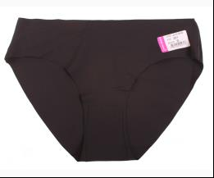
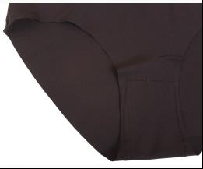
 |  |  |  | чорний |  |  | 1.30
 |  |  |  | Ростовка | 943228 | M (10 шт) | 13.00 | 13.00 | 4
 |  |  |  | Ростовка | 943226 | S (10 шт) | 13.00 | 13.00 | 4

 | ДЛЯ ХЛОПЧИКА
 | BiyoKids
 | МАЙКА_ФУТБОЛКА НАТІЛЬНА
 | BiyoKids | 2545 | Майка | Трикотаж; Бавовна95%,еластан5%;
 |  |  |  | mix |  |  | 2.20
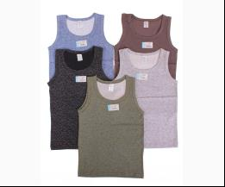
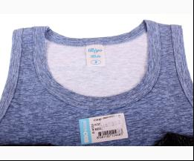
 |  |  |  | Ростовка | 943277 | 104 (5 шт) | 11.00 | 11.00 | 8
 |  |  |  | Ростовка | 943278 | 116 (5 шт) | 11.00 | 11.00 | 6
 |  |  |  | Ростовка | 943279 | 128 (5 шт) | 11.00 | 11.00 | 6
 |  |  |  | Ростовка | 943280 | 140 (5 шт) | 11.00 | 11.00 | 6
 |  |  |  | Ростовка | 943281 | 152 (5 шт) | 11.00 | 11.00 | 6
 |  |  |  | Ростовка | 943276 | 92 (5 шт) | 11.00 | 11.00 | 8

 | ТРУСИКИ
 | BiyoKids | 2470 | Боксери | Трикотаж; Бавовна95%,еластан5%;
 |  |  |  | mix |  |  | 1.45
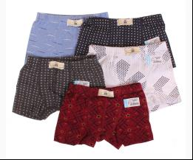
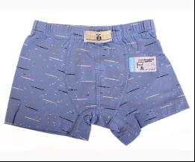
 |  |  |  | Ростовка | 943248 | 104 (10 шт) | 14.50 | 14.50 | 3
 |  |  |  | Ростовка | 943249 | 116 (10 шт) | 14.50 | 14.50 | 3
 |  |  |  | Ростовка | 943250 | 128 (10 шт) | 14.50 | 14.50 | 3
 |  |  |  | Ростовка | 943251 | 140 (10 шт) | 14.50 | 14.50 | 2
 |  |  |  | Ростовка | 943252 | 152 (10 шт) | 14.50 | 14.50 | 2
 |  |  |  | Ростовка | 943247 | 92 (10 шт) | 14.50 | 14.50 | 3

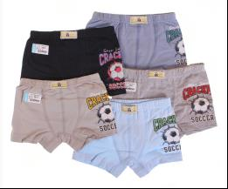
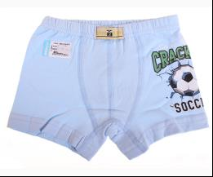
 | BiyoKids | 2523 | Боксери | Трикотаж; Бавовна95%,еластан5%;
 |  |  |  | mix |  |  | 1.45
 |  |  |  | Ростовка | 943261 | 104 (10 шт) | 14.50 | 14.50 | 1
 |  |  |  | Ростовка | 943262 | 116 (10 шт) | 14.50 | 14.50 | 1
 |  |  |  | Ростовка | 943263 | 128 (10 шт) | 14.50 | 14.50 | 1
 |  |  |  | Ростовка | 943264 | 140 (10 шт) | 14.50 | 14.50 | 2
 |  |  |  | Ростовка | 943265 | 152 (10 шт) | 14.50 | 14.50 | 1
 |  |  |  | Ростовка | 943260 | 92 (10 шт) | 14.50 | 14.50 | 2

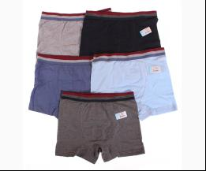
 | BiyoKids | 2000 | Боксери | Трикотаж; Бавовна95%,еластан5%;
 |  |  |  | mix |  |  | 1.50
 |  |  |  | Ростовка | 943224 | 164 (10 шт) | 15.00 | 15.00 | 6

 | BiyoKids | 2465 | Боксери | Трикотаж; Бавовна95%,еластан5%;
 |  |  |  | mix |  |  | 1.50
 |  |  |  | Ростовка | 943244 | 164 (10 шт) | 15.00 | 15.00 | 3

 | BiyoKids | 2512 | Боксери | Трикотаж; Бавовна95%,еластан5%;
 |  |  |  | mix |  |  | 1.45
 |  |  |  | Ростовка | 943256 | 104 (10 шт) | 14.50 | 14.50 | 3
 |  |  |  | Ростовка | 943257 | 116 (10 шт) | 14.50 | 14.50 | 3
 |  |  |  | Ростовка | 943258 | 128 (10 шт) | 14.50 | 14.50 | 3
 |  |  |  | Ростовка | 943259 | 140 (10 шт) | 14.50 | 14.50 | 3

 | BiyoKids | 2525 | Боксери | Трикотаж; Бавовна95%,еластан5%;
 |  |  |  | mix |  |  | 1.45
 |  |  |  | Ростовка | 943267 | 104 (10 шт) | 14.50 | 14.50 | 3
 |  |  |  | Ростовка | 943268 | 116 (10 шт) | 14.50 | 14.50 | 3
 |  |  |  | Ростовка | 943269 | 128 (10 шт) | 14.50 | 14.50 | 3
 |  |  |  | Ростовка | 943270 | 140 (10 шт) | 14.50 | 14.50 | 2
 |  |  |  | Ростовка | 943271 | 152 (10 шт) | 14.50 | 14.50 | 2
 |  |  |  | Ростовка | 943266 | 92 (10 шт) | 14.50 | 14.50 | 3

 | BiyoKids | 2507 | Боксери | Трикотаж; Бавовна95%,еластан5%;
 |  |  |  | mix |  |  | 1.50
 |  |  |  | Ростовка | 943254 | 164 (10 шт) | 15.00 | 15.00 | 1

 | BiyoKids | 2463 | Боксери | Трикотаж; Бавовна95%,еластан5%;
 |  |  |  | mix |  |  | 1.50
 |  |  |  | Ростовка | 943243 | 164 (10 шт) | 15.00 | 15.00 | 2

 | BiyoKids | 2444 | Труси | Трикотаж; Бавовна95%,еластан5%;
 |  |  |  | mix |  |  | 1.20
 |  |  |  | Ростовка | 943235 | 104 (10 шт) | 12.00 | 12.00 | 4
 |  |  |  | Ростовка | 943236 | 116 (10 шт) | 12.00 | 12.00 | 4
 |  |  |  | Ростовка | 943237 | 128 (10 шт) | 12.00 | 12.00 | 5
 |  |  |  | Ростовка | 943234 | 92 (10 шт) | 12.00 | 12.00 | 4

 | BiyoKids | 2457 | Труси | Трикотаж; Бавовна95%,еластан5%;
 |  |  |  | mix |  |  | 1.20
 |  |  |  | Ростовка | 943239 | 104 (10 шт) | 12.00 | 12.00 | 2
 |  |  |  | Ростовка | 943240 | 116 (10 шт) | 12.00 | 12.00 | 2
 |  |  |  | Ростовка | 943241 | 128 (10 шт) | 12.00 | 12.00 | 2
 |  |  |  | Ростовка | 943242 | 140 (10 шт) | 12.00 | 12.00 | 2
 |  |  |  | Ростовка | 943238 | 92 (10 шт) | 12.00 | 12.00 | 2

 | BiyoKids | 2468 | Труси | Трикотаж; Бавовна95%,еластан5%;
 |  |  |  | mix |  |  | 1.30
 |  |  |  | Ростовка | 943246 | 164 (10 шт) | 13.00 | 13.00 | 6

 | BiyoKids | 2475 | Труси | Трикотаж; Бавовна95%,еластан5%;
 |  |  |  | mix |  |  | 1.30
 |  |  |  | Ростовка | 943253 | 164 (10 шт) | 13.00 | 13.00 | 6

 | BiyoKids | 2467 | Труси | Трикотаж; Бавовна95%,еластан5%;
 |  |  |  | mix |  |  | 1.20
 |  |  |  | Ростовка | 943245 | 152 (10 шт) | 12.00 | 12.00 | 2

 |  |  |  |  |  |  |  |  |  |  | #

 | Україна, м. Київ, вул. Куренівська, 18 (ст.м. Почайна(колишня Петрівка))

 |  | АЛЛА | МТС +38(095) 113 36 57, КИЇВСТАР +38(098) 100 50 04
 |  | ЮЛЯ ТАРАСОВА | МТС +38(095) 389 35 97, КИЇВСТАР +38(098) 534 78 78
 |  | КАТЯ | МТС +38(095) 113 36 75, КИЇВСТАР +38(098) 100 50 03
 |  | ЮЛЯ МІРОШНІКОВА | МТС +38(095) 113 36 71, КИЇВСТАР +38(098) 100 50 07
 |  |  |  |  | тел. Офісу: | +380 (044) 363 10 12
 |  |  |  |  | e-mail: | optom@newland.com.ua
 |  |  |  |  | наш сайт: | Newland.com.ua

 | Прайс-лист сформовано: 05.08.2021 15:50:00

 | Стать: | для дівчинки; для дівчинки/хлопчика; для хлопчика; | .
 | Сезон: | Весна; Зима; Літо; Осінь; Цілий рік; | .
 | Бренди: | BiyoKids; | .

